Simplified Model
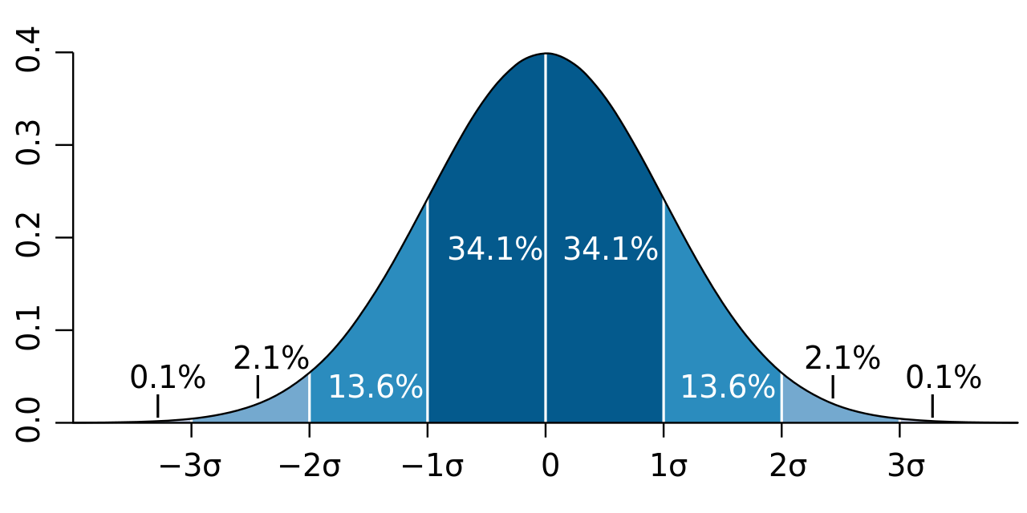
...
 | Campus 10
 | taille établissement | 1,462 Personnes
 | espérance % | 15.00%
 | espérance | 219 Personnes
 | écart-type % | 4.00%
 | écart-type | 58 Personnes
 | écart-max | 175 Personnes
 | amplitude | 351 Personnes

Evolution du nombre de commande pour un établissement de petite taille sur l'année 2022-2023 (tendance stationnaire)
1/1/2022 | 0
1/2/2022 | 0
1/3/2022 | 0
1/4/2022 | 84
1/5/2022 | 61
1/6/2022 | 50
1/7/2022 | 79
1/8/2022 | 70
1/9/2022 | 53
1/10/2022 | 85
1/11/2022 | 68
1/12/2022 | 78
1/13/2022 | 56
1/14/2022 | 82
1/15/2022 | 69
1/16/2022 | 60
1/17/2022 | 85
1/18/2022 | 47
1/19/2022 | 63
1/20/2022 | 71
1/21/2022 | 68
1/22/2022 | 40
1/23/2022 | -3
1/24/2022 | 95
1/25/2022 | 88
1/26/2022 | 75
1/27/2022 | 71
1/28/2022 | 79
1/29/2022 | 97
1/30/2022 | 83
1/31/2022 | 91
2/1/2022 | 91
2/2/2022 | 121
2/3/2022 | 79
2/4/2022 | 78
2/5/2022 | 120
2/6/2022 | 0
2/7/2022 | 0
2/8/2022 | 0
2/9/2022 | 0
2/10/2022 | 0
2/11/2022 | 0
2/12/2022 | 0
2/13/2022 | 0
2/14/2022 | 0
2/15/2022 | 61
2/16/2022 | 49
2/17/2022 | 79
2/18/2022 | 43
2/19/2022 | 84
...
Nombre de commandes | date | variable aléatoire | Nombre de commandes |  | Date | Total commandes
0 | 2022-01-01 | 0.37215169574 | 0 |  | 2022-01-01 | 2163
0 | 2022-01-02 | 0.087273751834 | 0 |  | 2022-02-01 | 1545
0 | 2022-01-03 | 0.59057420245 | 0 |  | 2022-03-01 | 2261
0 | 2022-01-04 | 0.12682947002 | 0 |  | 2022-04-01 | 1515
0 | 2022-01-05 | 0.17840986128 | 0 |  | 2022-05-01 | 8919
0 | 2022-01-06 | 0.20989577555 | 0 |  | 2022-06-01 | 9021
0 | 2022-01-07 | 0.090103409787 | 0 |  | 2022-07-01 | 1731
 |  |  | 0 |  | 2022-08-01 | 2
 |  |  | 0 |  | 2022-09-01 | 23249
 |  |  | 0 |  | 2022-10-01 | 17833
 |  |  | 0 |  | 2022-11-01 | 24464
 |  |  | 0 |  | 2022-12-01 | 14526
 |  |  | 0 |  | 2023-01-01 | 36433
 |  |  | 0 |  | 2023-02-01 | 24633
 |  |  | 0 |  | 2023-03-01 | 40889
 |  |  | 0 |  | 2023-04-01 | 27090
 |  |  | 0 |  | 2023-05-01 | 40565
 |  |  | 0 |  | 2023-06-01 | 39008
 |  |  | 0 |  | 2023-07-01 | 7775
 |  |  | 0 |  | 2023-08-01 | 5
 |  |  | 0 |  | 2023-09-01 | 38100
 |  |  | 0 |  | 2023-10-01 | 25467
 |  |  | 0 |  | 2023-11-01 | 34831
 |  |  | 0 |  | 2023-12-01 | 22580
 |  |  | 0 |  | 2024-01-01 | 42631
 |  |  | 0 |  | 2024-02-01 | 32096
 |  |  | 0 |  | 2024-03-01 | 56030
 |  |  | 0 |  | 2024-04-01 | 37726
 |  |  | 0 |  | 2024-05-01 | 55813
 |  |  | 0 |  | 2024-06-01 | 53474
 |  |  | 0 | 0 | 2024-07-01 | 9258
 |  |  | 0 |  | 2024-08-01 | 1716
 |  |  | 0 |  | 2024-09-01 | 53870
Total commandes mensuelles
 |  |  | 0 |  | 2024-10-01 | 39048
 |  |  | 0 |  | 2024-11-01 | 53421
 |  |  |  |  | 2024-12-01 | 29645
...

Real Model
...
taille établissement | 1,462 Personnes
écart-type % | 4.00%
écart-type | 58 Personnes
écart-max | 175 Personnes
amplitude | 351 Personnes

 | Nombre de commandes
1/1/2022 | 0
1/2/2022 | 0
1/3/2022 | 0
1/4/2022 | 83
1/5/2022 | 100
1/6/2022 | 73
1/7/2022 | 86
1/8/2022 | 89
1/9/2022 | 54
1/10/2022 | 53
1/11/2022 | 71
1/12/2022 | 67
1/13/2022 | 92
1/14/2022 | 100
1/15/2022 | 52
1/16/2022 | 78
1/17/2022 | 86
1/18/2022 | 90
1/19/2022 | 75
1/20/2022 | 63
1/21/2022 | 67
1/22/2022 | 87
1/23/2022 | 128
1/24/2022 | 78
1/25/2022 | 79
1/26/2022 | 84
1/27/2022 | 68
1/28/2022 | 79
1/29/2022 | 57
1/30/2022 | 101
1/31/2022 | 71
2/1/2022 | 95
2/2/2022 | 99
2/3/2022 | 74
2/4/2022 | 150
2/5/2022 | 114
2/6/2022 | 0
2/7/2022 | 0
2/8/2022 | 0
2/9/2022 | 0
2/10/2022 | 0
2/11/2022 | 0
2/12/2022 | 0
2/13/2022 | 0
2/14/2022 | 0
2/15/2022 | 81
2/16/2022 | 83
2/17/2022 | 74
2/18/2022 | 113
2/19/2022 | 130
...
Campus 10
variable aléatoire | % pop | Nombre de commandes
0.89363219116 | 1 | 0
0.29270579203 | 1 | 0
0.82747644556 | 1 | 0
0.76598292294 | 0.8 | 210
0.36401935933 | 0.8 | 160
0.23675329199 | 0.8 | 142
0.57268680223 | 0.8 | 185
0.47649491275 | 0.8 | 173
0.04156624254 | 0.8 | 95
0.57955151401 | 0.8 | 185
0.38215133852 | 0.8 | 162
0.38876103582 | 0.8 | 163
0.5365400461 | 0.8 | 180
0.71223217651 | 0.8 | 202
0.00054302716427 | 0.8 | 23
0.38994654574 | 0.8 | 163
0.18061818018 | 0.8 | 133
0.75441664967 | 0.8 | 208
0.81544269167 | 0.8 | 218
0.10392498985 | 0.8 | 117
0.23363046689 | 0.8 | 142
0.047402529257 | 0.8 | 98
0.97895454257 | 0.8 | 271
0.14521700061 | 0.8 | 126
0.26309453299 | 0.8 | 146
0.046175157736 | 0.8 | 97
0.039440042257 | 0.8 | 94
0.27768343567 | 0.8 | 148
0.017011105234 | 0.8 | 77
0.53890524089 | 0.8 | 181
0.59227276226 | 0.8 | 187
0.88574817024 | 1 | 290
0.10389836375 | 1 | 146
0.43428990994 | 1 | 210
0.36543825091 | 1 | 200
0.53792498814 | 1 | 225
0.29952156207 | 1 | 0
0.86541865103 | 1 | 0
0.7551873681 | 1 | 0
0.69398251126 | 1 | 0
0.58838322505 | 1 | 0
0.57257622368 | 1 | 0
0.65477991463 | 1 | 0
0.7458857232 | 1 | 0
...

